Grafieken
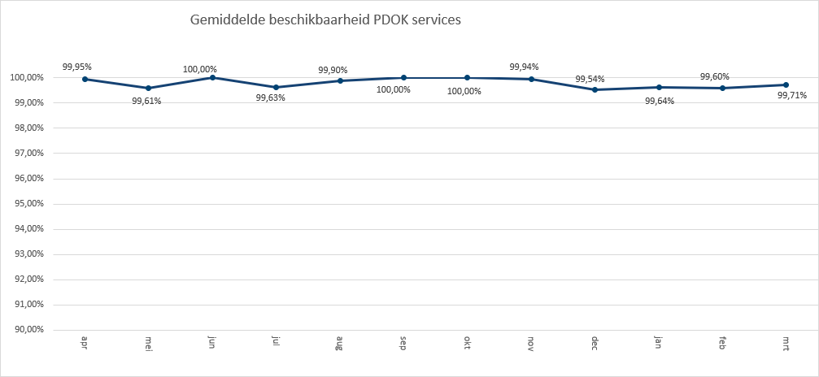
 | 2022-01 | 2022-02 | 2022-03
Basisregistratie Topografie Achtergrondkaarten (BRT-A) | 549,370,998 | 605,597,533 | 709,307,126
Luchtfoto Beeldmateriaal / PDOK 25 cm RGB | 332,056,825 | 301,363,638 | 306,228,088
Kadastrale kaart v4 | 224,964,223 | 195,650,203 | 220,617,514
WOZ loket | 64,688,956 | 142,790,109 | 154,176,163
OpenTopo Achtergrondkaart | 66,184,185 | 65,422,227 | 69,450,867
Locatieserver Free (Anders) | 52,175,953 | 48,730,634 | 52,315,445
Locatieserver Suggest (Anders) | 44,162,515 | 37,726,131 | 47,653,275
OpenTopo | 41,450,707 | 40,587,973 | 42,648,681
Locatieserver Lookup (Anders) | 25,161,834 | 53,132,422 | 26,841,604
ruimtelijkeplannen | 31,833,847 | 31,730,548 | 34,086,920
BAG Terugmeldingen | 25,538,139 | 25,369,782 | 28,233,243
BGT Pastel | 20,263,491 | 18,964,345 | 19,880,847
BGT Achtergrond | 15,998,924 | 20,003,821 | 13,864,775
BGT Omtrekgericht | 17,898,102 | 12,225,810 | 14,089,100
Luchtfotolabels | 7,639,677 | 11,473,792 | 9,993,814
Bestuurlijke Gebieden | 3,212,686 | 5,832,929 | 12,768,305
Luchtfoto Beeldmateriaal / PDOK 25 cm Infrarood | 5,932,925 | 5,727,541 | 6,675,285
TOP10NLV2 | 7,518,768 | 6,819,439 | 2,475,957
BGT Standaard v2 | 1,537,336 | 2,143,067 | 13,029,198
Bag | 826,049 | 2,244,933 | 11,860,494
CBS Wijken en Buurten 2020 | 3,290,405 | 4,207,139 | 5,149,581
AHN3 | 2,325,001 | 2,631,351 | 5,757,826
Ruimtelijke plannen | 3,375,329 | 3,069,568 | 3,172,091
CBS Gebiedsindeling | 2,379,967 | 2,640,644 | 3,402,441
Windsnelheden 100m hoogte | 2,474,817 | 4,134,558 | 1,762,669
NWB-Wegen | 1,995,972 | 1,881,953 | 2,559,450
Natura 2000 | 1,904,954 | 1,973,902 | 2,001,308
Stedelijk Water (Riolering) v1 | 1,539,782 | 2,041,259 | 1,937,901
BGT Symbolen v2 | 1,672,947 | 1,521,541 | 1,633,483
TOP25raster | 1,646,452 | 1,418,332 | 1,567,089
BRP Gewaspercelen | 851,910 | 528,455 | 2,332,783
Kadastrale Percelen (INSPIRE geharmoniseerd) | 1,300,501 | 1,292,796 | 1,003,747
Keringen waterschappen IMWA | 1,121,307 | 1,032,678 | 1,418,411
CBS Vierkantstatistieken 100m V2 | 1,123,742 | 1,024,784 | 1,146,646
CBS Vierkantstatistieken 500m V2 | 849,584 | 854,643 | 1,045,627
CBS Wijken en Buurten 2018 | 825,369 | 788,522 | 1,009,870
Waterschappen Administratieve eenheden v1 (INSPIRE geharmoniseerd) | 737,476 | 995,406 | 845,799
Beschermde gebieden - Provincies (INSPIRE geharmoniseerd) | 785,202 | 710,157 | 858,480
Agrarisch Areaal Nederland (AAN) | 683,716 | 789,158 | 874,115
CBS Wijken en Buurten 2019 | 629,446 | 725,701 | 967,083
Vogelrichtlijn verspreidingsgebied van soorten | 667,493 | 613,895 | 666,054
TOP100raster | 1,080,335 | 346,068 | 448,190
Liander Elektriciteitsnetten | 638,901 | 621,621 | 594,227
Adressen (INSPIRE geharmoniseerd) | 491,462 | 517,366 | 533,720
Waterschappen Kunstwerken IMWA | 335,030 | 317,864 | 781,033
Spoorwegen | 418,749 | 465,812 | 516,510
Publiekrechtelijke beperkingen | 601,309 | 617,409 | 159,960
CBS Wijken en Buurten 2017 | 398,824 | 424,287 | 494,375
BRO Grondwatermonitoringput (GMW) | 418,248 | 441,483 | 383,825
Statistics Netherlands Land Use 2015 | 780,116 | 203,292 | 228,626
...
Totaal aantal hits over Q1

 | 2022-01 | 2022-02 | 2022-03
BIJ12 | 108,973,002 | 107,110,017 | 112,958,028
CBS | 12,279,458 | 12,691,657 | 15,036,381
EZ | 10,270,178 | 11,714,602 | 11,238,692
IenW | 957,352 | 911,731 | 1,013,253
Kadaster | 946,444,536 | 1,050,856,045 | 1,212,953,965
KvK | 114,520 | 110,098 | 123,924
Liander | 638,901 | 621,621 | 594,227
Ministerie BZK | 406,661 | 367,786 | 411,023
omgevingswet | 32,046,173 | 31,997,646 | 34,436,107
PDOK | 467,129,729 | 458,154,158 | 449,707,511
Prorail | 418,749 | 465,812 | 516,510
RCE | 213,687
Rioned | 1,539,782 | 2,041,259 | 1,937,901
RVO | 599,322 | 581,044 | 48,937
RWS | 9,211,130 | 8,845,324 | 12,392,866
Stichting Landelijk Fietsplatform | 210,272 | 201,456 | 104,528
Stichting Wandelnet | 599,370 | 615,491 | 115,711
TNO-BRO | 2,692,662 | 2,915,878 | 2,615,674
Waterschapshuis/HWH | 2,813,582 | 2,848,310 | 3,342,261

Hits op PDOK over 12 maanden
Totaal aantal hits PDOK services
apr | 3,073,199,305
mei | 2,843,828,057
jun | 2,996,754,103
jul | 2,542,810,122
aug | 2,191,308,474
sep | 2,186,994,939
okt | 2,029,861,023
nov | 1,720,481,321
dec | 1,055,853,357
jan | 2,448,438,171
feb | 2,648,302,408
mrt | 2,859,933,376

Top 1 t/m 20

Top20
 | aantal
Basisregistratie Topografie Achtergrondkaarten (BRT-A) | 1,864,275,657
Luchtfoto Beeldmateriaal / PDOK 25 cm RGB | 939,648,551
Kadastrale kaart v4 | 641,231,940
WOZ loket | 361,655,228
OpenTopo Achtergrondkaart | 201,057,279
Locatieserver Free (Anders) | 153,222,032
Locatieserver Suggest (Anders) | 129,541,921
OpenTopo | 124,687,361
Locatieserver Lookup (Anders) | 105,135,860
ruimtelijkeplannen | 97,651,315
BAG Terugmeldingen | 79,141,164
BGT Pastel | 59,108,683
BGT Achtergrond | 49,867,520
BGT Omtrekgericht | 44,213,012
Luchtfotolabels | 29,107,283
Bestuurlijke Gebieden | 21,813,920
Luchtfoto Beeldmateriaal / PDOK 25 cm Infrarood | 18,335,751
TOP10NLV2 | 16,814,164
BGT Standaard v2 | 16,709,601
Bag | 14,931,476

Hits op NGR over 12 maanden

Totaal aantal hits NGR
apr | 1,838,058
mei | 1,633,364
jun | 1,402,727
jul | 1,305,180
aug | 1,159,404
sep | 1,623,806
okt | 2,008,075
nov | 2,175,316
dec | 2,608,788
jan | 1,841,297
feb | 1,981,578
mrt | 2,014,183

Beschikbaarheid PDOK services

In onderstaande grafiek wordt het gemiddelde van de beschikbaarheid van de PDOK-webservices (incl. INSPIRE) weergegeven. De grafiek toont het gemiddelde van de achterliggende 12 maanden. Voortschrijdend gemiddelde 99,79%

